LEGENDE
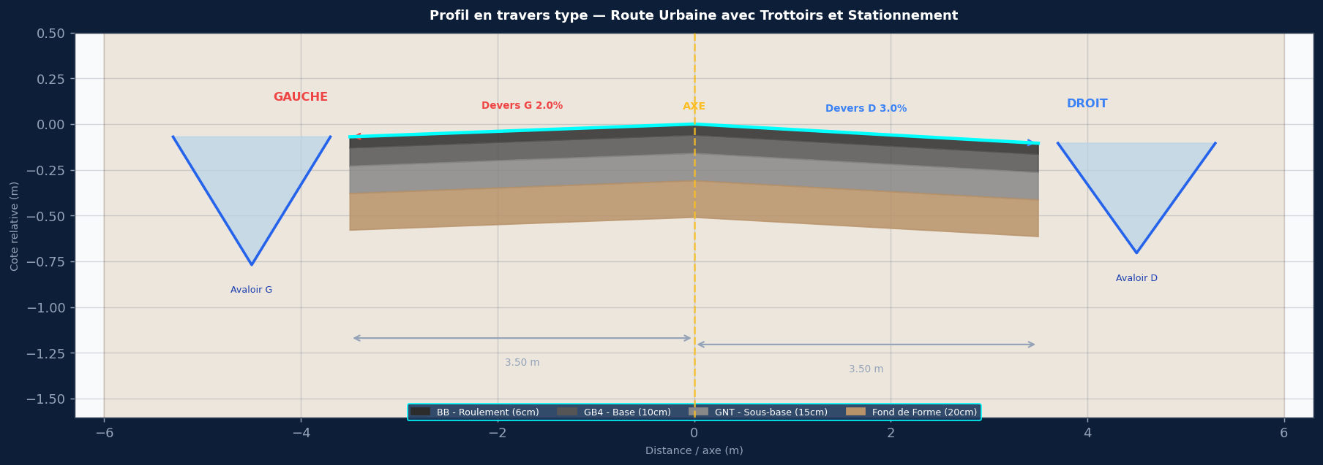

SPECIFICATIONS DU PROJET
Titre : Route Urbaine avec Trottoirs et Stationnement
Devers : G:2.0% | D:3.0%
Largeurs : G: chaussée 3.5m + stationnement 2.0m + trottoir 1.5m | D: chaussée 3.5m + trottoir 2.0m
Pente long. : 0.8%
Cote axe Z0 : 98.200 m NGF
PK debut/fin : 0+000 / 0+800
Pas PK : 25 m

COUCHES DE CHAUSSEE
BB 6cm / Travaux 20cm / Fond de Forme 25cm

ASSAINISSEMENT GAUCHE — Avaloir G
Avaloir grille — radier 0.40m sous bordure

ASSAINISSEMENT DROIT — Avaloir D
Avaloir grille — radier 0.35m sous bordure

COLONNES COTE_GAUCHE
PK
AXE_BB
AXE_Trav
AXE_Fond
G_BB_Roul
G_Trav_Base
G_Fond_Forme
G_Bordure_Finie
G_Bord_Stationnement
G_Trottoir_Fini
G_Radier_Avaloir
G_Bord_Propriete
COLONNES COTE_DROIT
PK
AXE_BB
AXE_Trav
AXE_Fond
D_BB_Roul
D_Trav_Base
D_Fond_Forme
D_Bordure_Finie
D_Trottoir_Fini
D_Radier_Avaloir
D_Bord_Propriete

